入力用
  ボランティアセンター登録団体一覧 （安濃）
NO. | 加入団体名 | 活動内容（登録カードの通り入力） | 活動日 | 頭文字
1 | 明合っ子みまもり隊 | 校区が大変広く、学童も遠い場所にある小学校である。加えて児童数が少ないので、淋しい道を少人数で歩くことになり、大変危険である。また、地域のお年寄りも子どもから活力をもらえるため、みまもり隊活動を行っている。 | 児童が登校する日の 登下校時 | あけあい
2 | 安濃町明るい社会づくりの会 | 心の豊かさを求め、政治・宗教・思想の相違を超えてすべての人間がもっている善意を集結し、「平和で美しい生きがいのある社会を作る」目的で活動している。 １ 清掃活動 ２ 施設訪問 ３ 文化講演会 ４ 人材育成、地域ふれあい活動 | 年間約１５回 | あのうちょうあ
3 | あのう町手話サークル | ・手話学習及び交流 ・聴者と聴覚障がい者が交流する中で手話を学び、お互いの理解を深めることを目的とする | 毎週金曜日 （祝日・第５金曜日は 活動なし） | あのうちょうしゅわ
4 | 安濃津ハーモニカクラブ | ハーモニカの練習を通して、健康の増進と老人ホーム等の慰問活動により社会に貢献する。安濃町の文化祭等のイベントに参加し、地域の活動に協力する。 | 第１・第３木曜日 | あのうつ
5 | 音声訳ボランティアグループ ヴォイス安濃 | 視覚障がい者等への情報提供サービス（声の広報ボランティア） 音声訳ボランティア活動 ・市広報誌（毎月１回） ・つ市議会だより ・津社協だより ・独自活動 (ヴォイスレター、作文の愉しみ) ・安濃だより ・リスナーとの親睦交流会 ・ゲストティーチャー活動 ・随時勉強会 他 | 毎月1日・16日前後 広報の発行に 合わせて随時 | おん
6 | キッズタイム | 小学生、中学生を対象に、子ども達の「きっかけ作り」を、教育を通してサポートするボランティア活動（ＩＴ、プログラミング、算数、国際交流、英語） | 不定期 | きっず
7 | 原発おことわり三重の会 | 原子力発電の危険性を啓発することを目的とし ・原子力発電の知識 ・東日本大震災による福島原子力発電所の爆発事故の実態 ・原子力発電所から出た使用済み核燃料（核ゴミ）の処分 ・南海トラフ巨大地震時に於ける原子力発電所の安全性（危険性） ・放射能が人体に与える影響 などの講演などを行っている。 | 月１回会議 年１～２回の講演会他 | げんぱつ
8 | 切磋亭一門会 | 落語 依頼日に応じて調整 時間…１時間～１時間半 人数…(１時間)２人、(１時間半)３人程度 | 月２回、依頼日 | せっさ
9 | 津市健康づくり推進連絡協議会 安濃支部 | 【目的】 住民の健康増進を目的とし、健康づくりのための保健事業の協力と住民への広報活動。地域住民が参加できる楽しい健康づくり活動の開催など。 【活動】 ・地区活動：健康づくり教室 ・全体活動：健康まつり ・市保健事業協力 など | 不定期 年間約100回 | つし
10 | ひぐらしハーモニカ教室 | 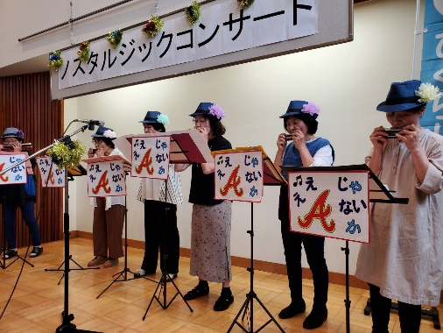 【目的】 ハーモニカを生涯学習とし、仲間づくりをしたい。ハーモニカ演奏で心の出前をしたい。 【活動】 月２回の教室、年１回の発表会、年４回の演奏会、老人施設への慰問演奏、地域サロン等での演奏 | 第１・第３土曜日 不定期の出前演奏他 | ひぐらし
11 | やまびこ会 | 絵本、紙芝居などの読み聞かせ 読書を介しての活動 読み聞かせを通して一人でも多くの子どもたちが本好きになってほしい。本の楽しさを知ってもらい、読書ばなれをくいとめたい。 | 毎月第４土曜日 | やま
12
13
14
15
16
17
18
19
20
21
22
23
24
25
26
27
28
29
30
31
32
33
34
35
36
37
38
39
40
41
42
43
44
45
46
47
48
49
50
51
52
53
54
55
56
57
58
59
60
61
62
63
64
65
66
67
68
69
70
71
72
73
74
75
76
77
78
79
80
81
82
83
84
85
86
87
88
89
90
91
92
93
94
95
96
97
98
99
100

